Es.2
Esercizio n. 2

Entro un ambiente chiuso il livello sonoro medio è pari a 80+D dB. Il tempo di riverberazione è pari a 2+F/2 s.
Si vuole ridurre tale livello sonoro medio di 3 dB introducendo materiale fonoassorbente. Che valore assumerà il tempo di riverberazione dopo aver introdotto tale materiale?

L1 = |  | dB | T1 = |  | s
L2 = |  | dB | T2 = |  | s

 | Prima |  |  | Dopo
L1
T1
L2=L1-3dB
T2=?

Es.4
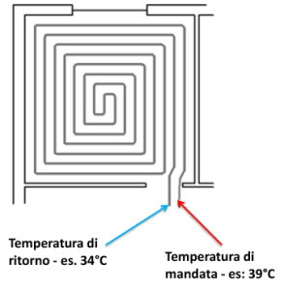
Esercizio n. 4

 | A | B | C | D | E | F
Matricola

All’ingresso di un pannello radiante a pavimento l’acqua entra a 30+F°C, ed esce a 20+E °C. Sapendo che la portata in massa di acqua che circola è pari a 0.1 kg/s, determinare la potenza termica erogata.

Tin = |  | °C |  | Tout = |  | °C
Mpunto = |  | kg/s |  | Qpunto = |  | W

